Photos
Avant travaux |  | Après travaux
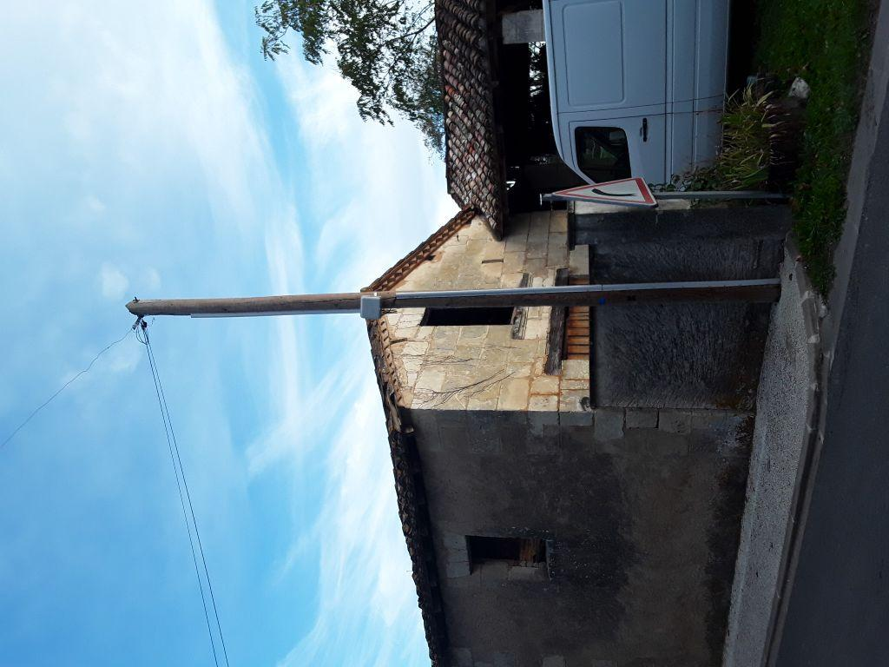 | 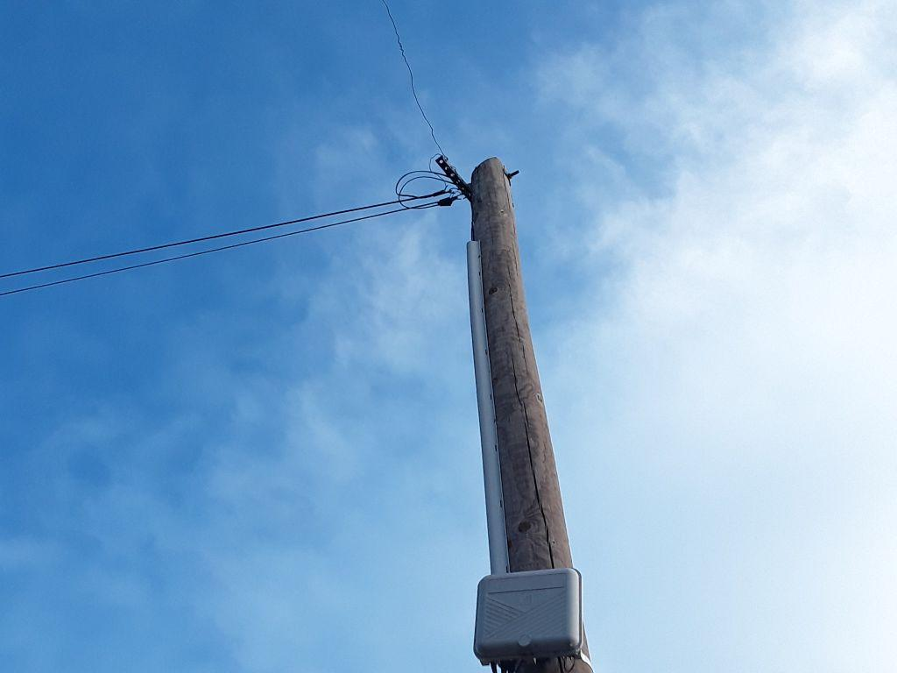
0419670_1.jpg | 0419670_2.jpg

